Info
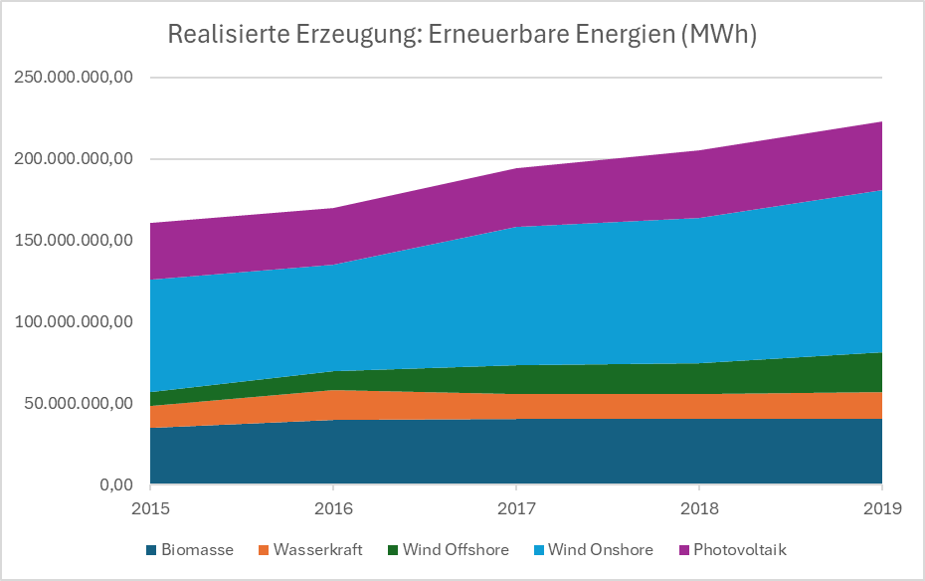
Datenkategorie: Realisierte Erzeugung
Region: DE
Zeitraum: 01.01.2015 00:00 - 01.09.2024 00:00
Stand: 02.09.2024 11:38
(c) Bundesnetzagentur | SMARD.de

Aufgaben
1. Berechne für jede Energieform den Mittelwert und die Standardabweichung. Definiere dazu im Namensmanager einen Namen für jede Energieform, um die entsprechenden Datenbereiche eindeutig zu kennzeichnen und die Berechnungen durchzuführen.

2. Verwende die Formel `BEREICH.VERSCHIEBEN()`, um den Bereich, bestehend aus Überschriften und Werten, dynamisch anzuzeigen. Dies soll abhängig von der Anzahl der Jahre und der Anzahl der Energieformen erfolgen.

3. Erstelle ein Diagramm, das die realisierte Erzeugung der fünf Energieformen zeigt. Sorge dafür, dass sich die Jahre im Diagramm automatisch an den Wert in der Zelle C15 (Anzahl der Jahre) anpassen.

Dyn
Datum von | Jahr | Biomasse | Wasserkraft | Wind Offshore | Wind Onshore | Photovoltaik
2015-01-01 | 2015 | 34,847,925.75 | 13,719,344.00 | 8,134,378.25 | 69,042,093.25 | 34,879,418.00
2016-01-01 | 2016 | 39,745,459.00 | 18,075,859.50 | 12,093,138.00 | 65,274,745.25 | 34,538,936.25
2017-01-01 | 2017 | 40,328,389.50 | 15,590,416.00 | 17,414,191.50 | 85,190,050.75 | 35,883,181.00
2018-01-01 | 2018 | 40,090,463.00 | 15,542,079.75 | 19,068,415.50 | 89,270,552.25 | 41,234,274.50
2019-01-01 | 2019 | 40,387,606.50 | 16,471,220.75 | 24,382,827.00 | 99,878,949.00 | 41,759,063.25
2020-01-01 | 2020 | 40,822,337.25 | 15,945,659.50 | 26,883,159.25 | 103,103,956.25 | 45,822,248.75
2021-01-01 | 2021 | 39,460,166.75 | 14,888,434.25 | 24,010,320.50 | 89,411,981.50 | 46,606,884.75
2022-01-01 | 2022 | 39,469,667.75 | 12,804,450.00 | 24,747,841.00 | 100,566,652.00 | 55,667,092.25
2023-01-01 | 2023 | 37,825,569.00 | 15,019,800.25 | 23,519,929.50 | 118,782,351.75 | 55,717,408.75
 | Mittelwert | 39079968.75 | 15879784 | 16218590.05 | 81731278.1 | 37658974.6 | =MITTELWERT(Biomasse)
 | Standardabweichung | 2379213.8781 | 1584126.2595 | 6296418.9811 | 14404639.944 | 3542863.0167 | =STABW.S(Biomasse)

 | Anzahl der Energieformen | 5
 | Anzahl der Jahre | 5

 | Ausgewählter Bereich nach Anzahl der Energieformen und Jahren:
 | Datum von | Jahr | Biomasse | Wasserkraft | Wind Offshore | Wind Onshore | Photovoltaik | =BEREICH.VERSCHIEBEN(A1:G10;0;0;$C$15+1;$C$14+2)
 | 2015-01-01 | 2015 | 34847925.75 | 13719344 | 8134378.25 | 69042093.25 | 34879418
 | 2016-01-01 | 2016 | 39745459 | 18075859.5 | 12093138 | 65274745.25 | 34538936.25
 | 2017-01-01 | 2017 | 40328389.5 | 15590416 | 17414191.5 | 85190050.75 | 35883181
 | 2018-01-01 | 2018 | 40090463 | 15542079.75 | 19068415.5 | 89270552.25 | 41234274.5
 | 2019-01-01 | 2019 | 40387606.5 | 16471220.75 | 24382827 | 99878949 | 41759063.25

realisierte Erzeugung
1/1/2015 | 2015 | 34847925.75 | 13719344 | 8134378.25 | 69042093.25 | 34879418
1/1/2016 | 2016 | 39745459 | 18075859.5 | 12093138 | 65274745.25 | 34538936.25
1/1/2017 | 2017 | 40328389.5 | 15590416 | 17414191.5 | 85190050.75 | 35883181
1/1/2018 | 2018 | 40090463 | 15542079.75 | 19068415.5 | 89270552.25 | 41234274.5
1/1/2019 | 2019 | 40387606.5 | 16471220.75 | 24382827 | 99878949 | 41759063.25

